Munka1
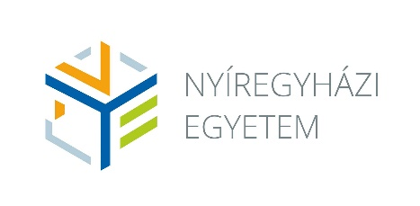
 |  |  | Tanári mesterképzési szak: | Kémiatanár |  |  |  |  | Szakfelelős: |  | Dr. Jekő József
 |  |  | Nem tanári mesterképzési szakkal vagy osztatlan szakkal párhuzamosan és mesterfokozatot követő tanári mesterszakon egy szakos tanári szakképzettség megszerzése
 |  |  | Képzési idő: | 2 félév
 |  |  | Teljesítendő kreditek: | 60 |  |  |  |  |  | Levelező | 31
 |  |  | Megszerezhető szakképzettség: | Okleveles kémiatanár

2023 szeptemberétől
Félév | Tantárgy kódja | Tantárgy neve | Tantárgy angol neve | Előfeltétel | Tantárgyfelelős | Tantárgy-felelős intézet kódja | Féléves óraszám levelezős képzésben |  | Kredit | Félévi köv. | Tantárgy típusa | Ekvivalencia
 |  |  |  |  |  |  | E | Gy
1 | OKE8011 | Szakmódszertan 1. | Methodology 1. |  | Dobróné dr. Tóth Márta | KOI | 0 | 13 | 4 | G | A
1 | OKE8012 | Szakmódszertan 2. | Methodology 2. |  | Dobróné dr. Tóth Márta | KOI | 0 | 13 | 4 | G | A
 |  |  |  |  |  |  | 0 | 26 | 8
 |  |  |  |  |  | Féléves óraszám: | 26
2 | OKE8004 | Kollaborációs tanulási környezet | Collaborative Learning Environment |  | Dobróné dr. Tóth Márta | KOI | 0 | 5 | 2 | G | A
2 | OKE4001 | Szakmódszertani zárószigorlat | Comprehensive exam in methodology |  | Dobróné dr. Tóth Márta | KOI | 0 | 0 | 0 | S | A
 |  |  |  |  |  |  | 0 | 5 | 2
 |  |  |  |  |  | Féléves óraszám: | 5

